Rapor Sayfası
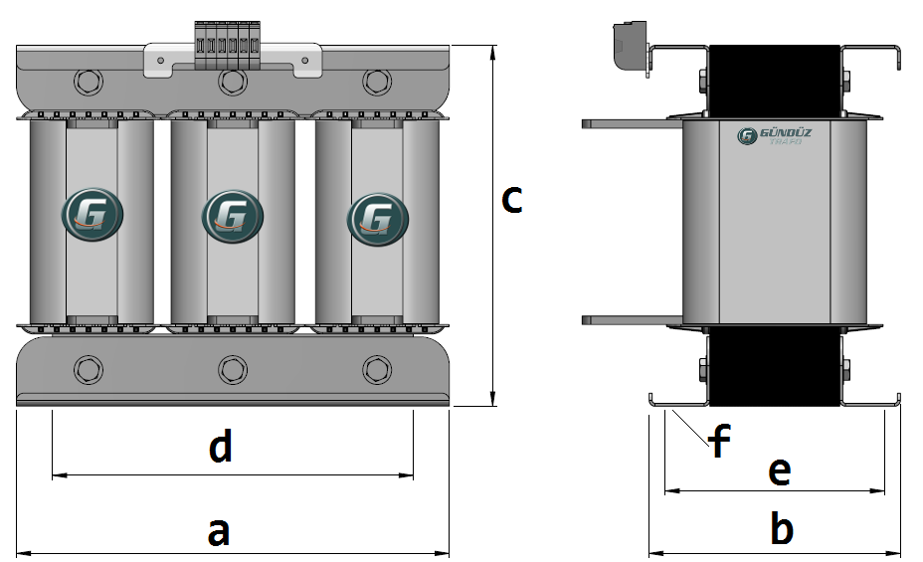
Trafo Tipi : | Izolasyon Trafosu Trifaz Hesap Ozeti |  |  |  |  |  |  |  | Tarih : |  |  | 2021-05-04
Değerler
Güç : | 250000.0 VA |  |  |  |  | Primer Agirlik(Al) : | 15.753 kg |  | Karkas Ölçüleri : |  | 120.0 x 220.0 x 250.0
Sac kk : | 7.0 |  |  |  |  | Sekonder Agirlik(Al): | 14.429 kg |  | Trafo Ölçüleri : |  | 827.0 x 390.0 x 508.0
Sac © | 0.35 mm |  |  |  |  | Primer Agirlik(Cu) : | 0.0 kg |  | Klemens & Ayak : |  | AVK2.5 / 0.0 / 45.0 - 180 Kose
Gauss : | 12000.0 |  |  |  |  | Sekonder Agirlik(Cu) : | 0.0 kg |  | Sac Agirlik : |  | 407.02 kg (Kesme Sac)
Frekans : | 50.0 Hz |  |  |  |  | Toplam Agirlik : | Al:30.182 // Cu:0.0kg

Primer |  |  |  |  |  |  |  | Sekonder
 |  |  |  |  |  | 400.0 V ( 400.0V ) |  |  |  |  |  |  | 400.0 V ( 231.5789V )
1 NOLU KADEME: |  |  |  |  |  |  |  | 1 NOLU KADEME:

Tel : | Al |  |  |  |  |  |  | Tel : | Al
Cap : | 0 |  |  |  |  |  |  | Cap : | 0
Kesit : | 44 |  |  |  |  |  |  | Kesit : | 60
Akim : | 70.4 |  |  |  |  |  |  | Akim : | 96
Kat : | 3 |  |  |  |  |  |  | Kat : | 2
Uzunluk : | 44.199 |  |  |  |  |  |  | Uzunluk : | 29.68945
 |  | -- Teller -- |  |  |  |  |  |  |  | -- Teller --
Yuv. Tel : |  |  |  |  |  | 57 sp |  | Yuv. Tel : |  |  |  |  | 33 sp
Ytel Agr : |  |  |  |  |  |  |  | Ytel Agr :
Kare Tel : | 11.0x4.0 |  |  |  |  |  |  | Kare Tel : | 12.0x5.0
Ktel Agr : | 5.2508412 |  |  |  |  |  |  | Ktel Agr : | 4.8096909
Folyo : |  |  |  |  |  |  |  | Folyo :
Folyo Agr : |  |  |  |  |  |  |  | Folyo Agr :
Kapton : |  |  |  |  |  |  |  | Kapton :

 | IZOLASYON DEGERLERI
 | Primer Kademe |  |  |  | Tur | Ekran
 | 0.19 |  |  |  | 20 | Ø : 0.19
 | VA Kademe |  |  |  | Tur | Ekstra
 | Yok |  |  |  | Yok | Yok
 | Primer-Sekonder |  |  |  | Tur
 | Yok |  |  |  | Yok
 | NÜVE ÖLÇÜLERİ (mm)
 | a | b | c | d | e | f
 | 0.0 mm | 0.0 mm | 0.0 mm
 | TRAFO ÖLÇÜLERİ (mm)
 | a | b | c | d | e | f
 | 827.0 mm | 390.0 mm | 508.0 mm | 707.0 mm | 310.0 mm | 0.0 mm

